Sheet1
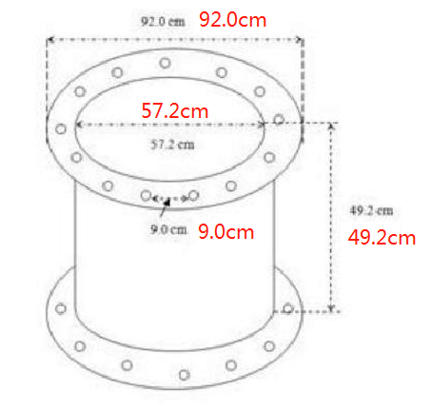
郑州中海威环保科技有限公司 联系人：陈小姐 电话/微信：13393736347
1 | 名称 | 膨胀管
2 | 材质 | 卤丁
3 | 加强环 | ASTM A36.75
4 | 环境 | 温度 -30度-80度
5 | 介质 | 不受海水影响，最多含30%的芳烃和H2S的原油
6 | 压力 | 爆破压力：1100PSI (7.58MPa)
 |  | 测试压力：275PSI (1.9MPa)
 |  | 真空压力：15PSI(0.1MPa)
 |  | 设计压力：225PSE(1.55MPa)
7 | 尺寸 | 24"*500mm（DN600*500mm)图纸见右图
8 | 重量 | 175kg
9 | 数量 | 2个
 | 价格 | 含增值税不含运费
 |  | 请提供图纸，照片，相关资料等。
 | 包装
 | 证书 | certificate of compliance Type 2.1
 | 交货期 | 有现货还是需要生产？交货期多久？
备注 |  | 1-7中如有不符合的，请列出。

